Original
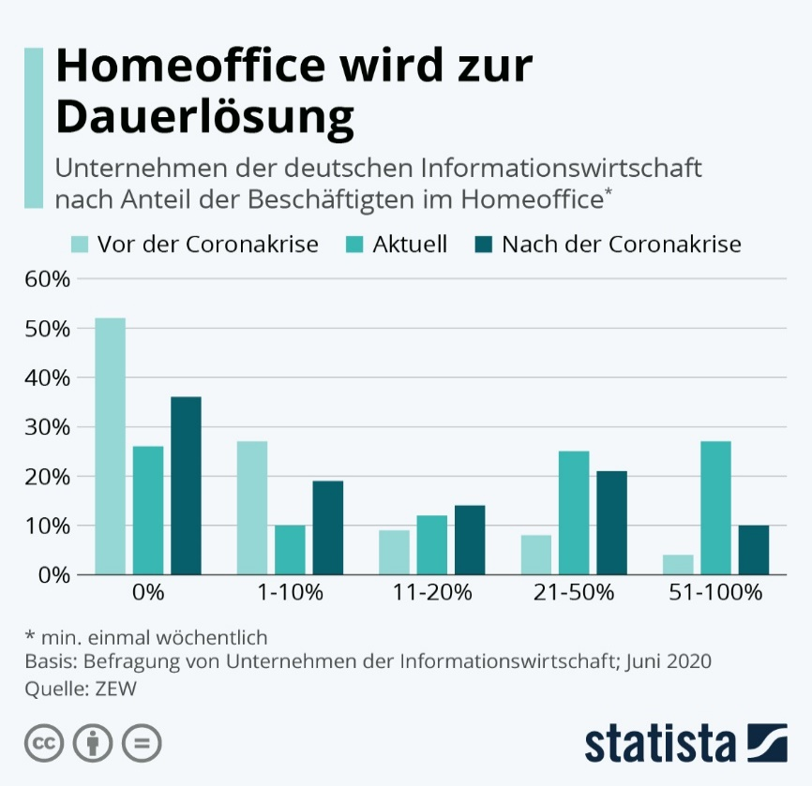
 |  | Kommentar zu diesem Diagramm:
 | 1. | Wenn man sich das Diagramm ansieht, nimmt die Diagrammfläche ca. 50% der Gesamtfläche ein. Der Rest besteht aus Text in einem zu großen Schriftgrad. Fünf Zeilen Text am Anfang inklusive der Legende!

 | 2. | Die Legende zeigt drei Kategorien an, die eigentlich eine Entwicklung darstellen (vor, während, nach Corona). Diese Entwicklung wird innerhalb der Kategorien dargestellt. Zu überlegen wäre, oob nicht eine Gesamtübersiht geeigenter wäre?

 | 3. | Die Fußnoten zur Erklärung sind sehr umfangreich. M.E. genügt die QuellenangBE: Die Erehbungsmethode könnte vernachlässigt werden und "wöchentlich kann in den Titel aufgenommen werden.

 | 4. | Gitternetzlinien können immer entfernt werden, bei geschicktem Diagrammaufbau findet das Auge genügend Unterstützung beim Ablesen.

 |  | Vielen Dank an | Mathias Brandt, | den Schöpfer dieses Diagramms, der mir freundlicherweise die Daten gesendet hat!
Chart von ZEW

Vorschlag

https://de.statista.com/infografik/22490/beschaeftigte-in-der-deutschen-informationswirtschaft-die-im-homeoffice-arbeiten/

ZEW
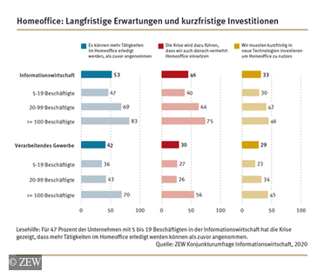
 | Kommentar zu diesem Diagramm:
 | Dieses Diagramm zeigt eigentlich sehr schön die Entwicklung in den einzenen Kategorien auf und bietet dennoch eine Gesamtübersicht. Schade, das Statista hier nur einen Teil (Informations-wirtschaft) entnommen hat.

 | Wer sich fragen sollte, wie man das mit Excel umsetzen kann: Funktion WIEDERHOLEN() + █

 | Wird im Seminar | Dashboards mit Excel erstellen | gezeigt.

Vorschlag

https://www.zew.de/presse/pressearchiv/unternehmen-wollen-auch-nach-der-krise-an-homeoffice-festhalten

Vorschlag
 | 0% | 1-10% | 11-20% | 21-50% | 51-100%
Vor der Coronakrise | 52% | 27% | 9% | 8% | 4%
Aktuell | 26% | 10% | 12% | 25% | 27%
 | 36% | 19% | 14% | 21% | 10%
Nach der Coronakrise | 36% | 19% | 14% | 21% | 10%
Nur 36% der Unternehmen der deutschen Informationswirtschaft werden auf Homeoffice verzichten! | Kommentar zu diesem Diagramm:
Beschäftigte (%), min wöchentlich im Homeoffice | Nun ist die Gesamtentwicklung sichtbar
Quelle: ZEW (Juni 2020)

Mehr Informationen

Weitere Informationen rund um das Thema erhalten Sie:
Durch den Newsletter Controlling EXCELlent
Im BLOG Controlling EXCELLent
In der XING-Gruppe Controlling meets Excel & Co.

Spontanes Feedback?

